界面&功能
设置系统 |  |  |  |  | 功能规则

 | 功能入口
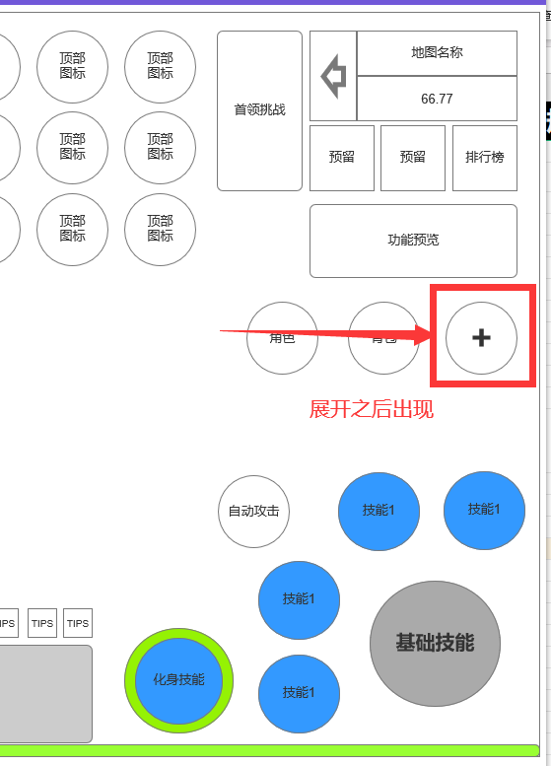

 | 1.主界面点击【设置】图标进入 | 

1
4
 | 基础设置界面
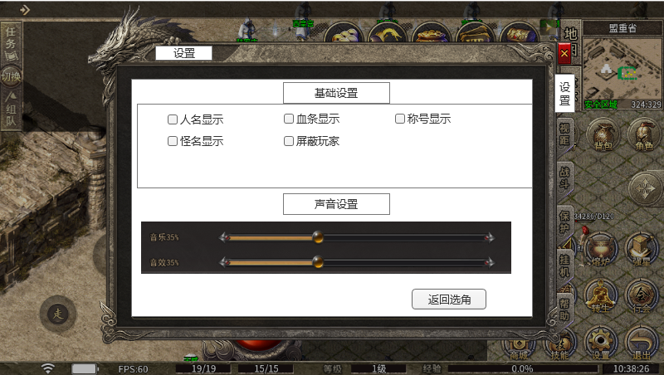
3
2
 |  |  | 1、标题 |  |  | 1、标题、说明
 |  |  | ▶ | 左侧显示功能名称 |  | ▶ | 左侧显示功能名称

5
 |  |  | 2、功能子页签 |  |  | 2、功能子页签
 |  |  | ▶ | 【设置】、【挂机】等子页签 |  | ▶ | 点击后，切换打开对应页签
 |  |  | ▶ | 有选中和未选中状态 |  | ▶ | 有选中和未选中状态
 |  |  | 3、小标题 |  |  | 4、关闭按钮
 |  |  | ▶ | 有底框的标题 |  | ▶ | 点击后关闭界面
 |  |  | 4、关闭按钮 |  |  | 5、按钮
 |  |  | ▶ | 点击后关闭界面 |  | ▶ | 显示所有可设置的选项，每个设置都是独立的
 |  |  | 5、按钮 |  |  | ▶ | 有勾选和未勾选状态
6
 |  |  | ▶ | 包括：恢复默认、返回选角 |  | ▶ | 任命、血条、称号、怪名默认勾选，屏蔽玩家默认不勾选
 |  |  | ▶ | 有选中和未选中状态 |  | 6、音量设置：
 |  |  | 6、声音设置 |  |  | ▶ | 可通过按住圆形按钮，滑动调节音量
 |  |  | ▶ | 包括：主音量、音效，进度条，百分比显示、文字提示 |  | 7、常规设置：
 |  |  | 7、常规设置按钮 |  |  | ▶ | 包括：返回选角（返回到选角界面）
 |  |  | ▶ | 包括：返回选角按钮

7

 | 保护设置界面

3
5
1
2

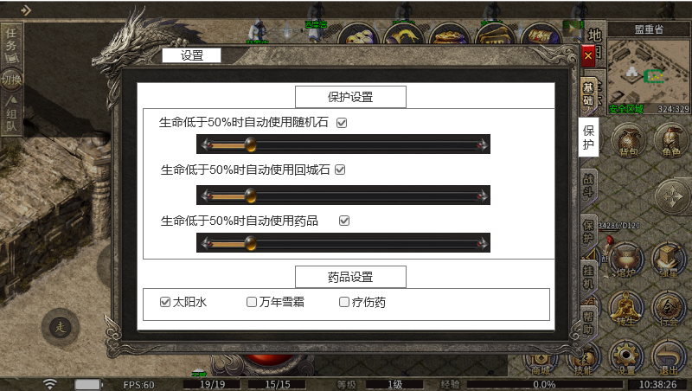
 |  |  | 1、标题、说明 |  |  | 1、标题、说明
 |  |  | ▶ | 左侧显示功能名称 |  | ▶ | 左侧显示功能名称

4
 |  |  | 2、功能子页签 |  |  | 2、功能子页签
 |  |  | ▶ | 【设置】、【挂机】等子页签 |  | ▶ | 点击后，切换打开对应页签
 |  |  | ▶ | 有选中和未选中状态 |  | ▶ | 有选中和未选中状态
 |  |  | 3、保护设置标题 |  |  | 3、保护设置标题
 |  |  | ▶ | 有底框的标题 |  | ▶
 |  |  | 4、保护具体设置 |  |  | 4、保护设置：
 |  |  | ▶ | 包括：勾选框、文字提示，进度条 |  | ▶ | 可通过按住圆形按钮，滑动调节何时使用恢复消耗品
 |  |  |  |  |  | ▶ | 每个设置都是独立的
 |  |  | 5、关闭按钮 |  |  | 6、药品设置
 |  |  | ▶ | 点击后关闭界面 |  | ▶ | 包括：勾选框、药品名字
6
 |  |  | 6、药品设置 |  |  |  | 会显示所有的药品选项
 |  |  | ▶ | 包括：勾选框、文字提示，进度条

 | 战斗设置界面

3
1
2
 |  |  | 1、标题、说明 |  |  | 1、标题、说明
 |  |  | ▶ | 左侧显示功能名称 |  | ▶ | 左侧显示功能名称

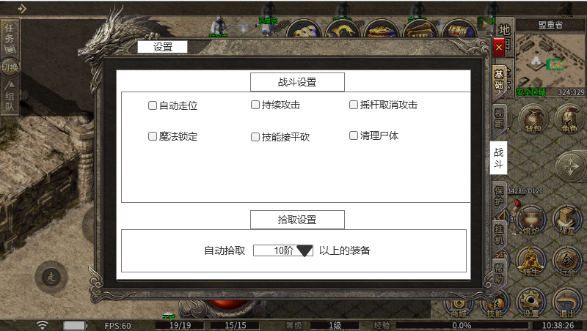
 |  |  | 2、功能子页签 |  |  | 2、功能子页签
 |  |  | ▶ | 【设置】、【挂机】等子页签 |  | ▶ | 点击后，切换打开对应页签
 |  |  | ▶ | 有选中和未选中状态 |  | ▶ | 有选中和未选中状态
 |  |  | 3、战斗设置标题 |  |  | 3、保护设置标题
 |  |  | ▶ | 有底框的标题 |  | ▶
4
 |  |  | 4、战斗具体设置 |  |  | 4、战斗设置：
 |  |  | ▶ | 包括：勾选框、文字提示 |  | ▶ | 每个设置都是独立的
 |  |  |  |  |  | ▶ | 具体设置功能按原来的逻辑即可
 |  |  | 5、拾取设置
 |  |  | ▶ | 包括：勾选框、文字提示、下拉框 |  | 5、拾取设置
 |  |  | 6、下拉框 |  |  | ▶ | 包括：勾选框、文字提示、下拉框
 |  |  | ▶ | 点击下拉框会弹出下拉框选择界面 |  | 6、下拉框
 |  |  |  |  |  | ▶ | 点击下拉框会弹出下拉框选择界面
 |  |  |  |  |  | ▶ | 装备每10级为1阶
 |  |  |  |  |  |  | 0-9为一档，即10-19级为2阶，20级为3阶

5
6

 | 挂机设置界面
3
2
1
5

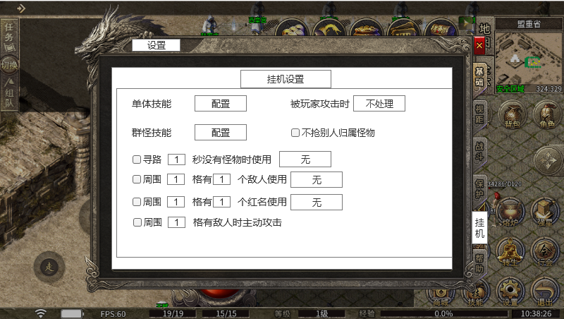
 |  |  | 1、标题、说明 |  |  | 1、标题、说明
 |  |  | ▶ | 左侧显示功能名称 |  | ▶ | 左侧显示功能名称

 |  |  | 2、功能子页签 |  |  | 2、功能子页签
 |  |  | ▶ | 【设置】、【挂机】等子页签 |  | ▶ | 【设置】、【挂机】等子页签
 |  |  | ▶ | 有选中和未选中状态 |  | ▶ | 有选中和未选中状态
 |  |  | 3、挂机设置标题 |  |  | 3、挂机设置标题
 |  |  | ▶ | 有底框的标题 |  | ▶ | 有底框的标题
4
 |  |  | 4、具体设置 |  |  | 4、具体设置
 |  |  | ▶ | 包括：文字描述、勾选框、配置弹窗界面 |  | ▶ | 包括：文字描述、勾选框、配置弹窗界面

 |  |  | 5、配置弹窗界面 |  |  | 5、配置弹窗界面
 |  |  | ▶ | 点击弹出选项框 |  | ▶ | 点击弹出选项框
 |  |  |  | 选择框点击则选择该选项 |  |  | 选择框点击则选择该选项
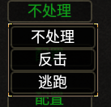
 |  |  |  |  |  | 6、挂机设置
 |  |  |  |  |  | ▶ | 包括：勾选框、文字提示、弹窗界面，填充数字框
 |  |  |  |  |  |  | 弹窗界面和上面一样

6
7
 |  |  |  |  |  | 7、填充数字框
 |  |  | 6、挂机设置 |  |  | ▶ | 点击后框变成可输入数字的框
 |  |  | ▶ | 包括：勾选框、文字提示、弹窗界面，填充数字框 |  | ▶ | 框内只能填数字，填其他无效
 |  |  |  | 弹窗界面和上面一样

 |  |  | 7、填充数字框
 |  |  | ▶ | 点击后框变成可输入数字的框

参考界面
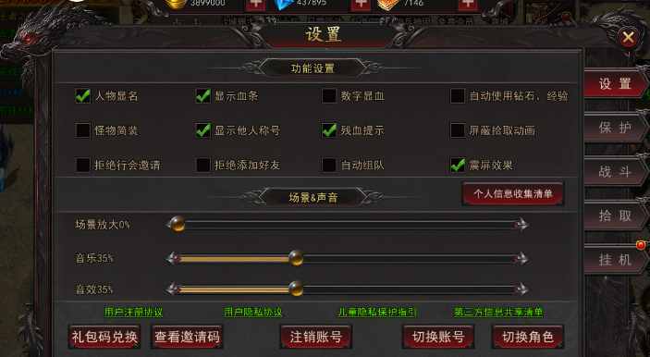
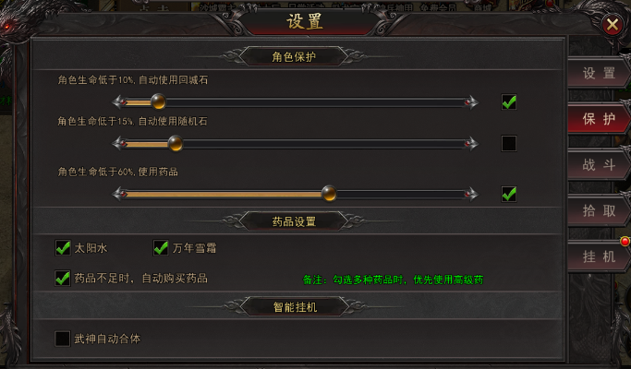
参考图

 | 参考游戏—

